Hoja1

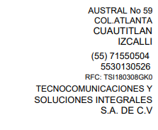

PARTIDA | CONCEPTO | CANTIDAD | PRECIO UNITARIO | IMPORTE
1 | Cooler Master Cable de Poder PCI-E x16 Gen 3.0 Macho - PCI-E x16 Gen 3.0 Hembra, 20cm, Negro | 2 | $1,085.00 | $2,170.00
 |  |  | SUBTOTAL (Incl. IVA) | $2,170.00

